説明書
EXCELの保護解除用PW
「 nttadmin 」
１．コマンド「netstat- n（端末が現在実行している接続一覧とそのステータスを確認）」の実行

２．「プロトコル」から最後までコピーする

３．メモ帳にコピーしてデスクトップに保存（ファイル名は何でもよい）

４．「AbuseIPDB検索用ツール（当EXCEL）」を開く

５．「説明書」Sheetにて「データ」→「データの取得」→「テキストまたはCSVから」を選択。基本はすべて「次へ」を選択。
 | ● office 2016 | ● office 2019 | ● office 365
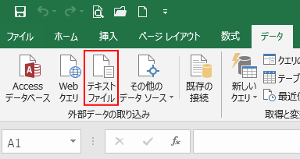
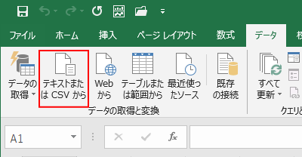
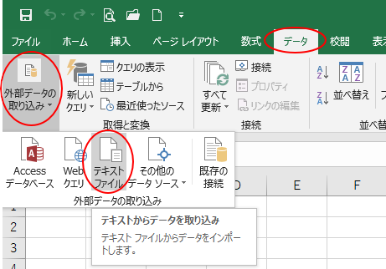

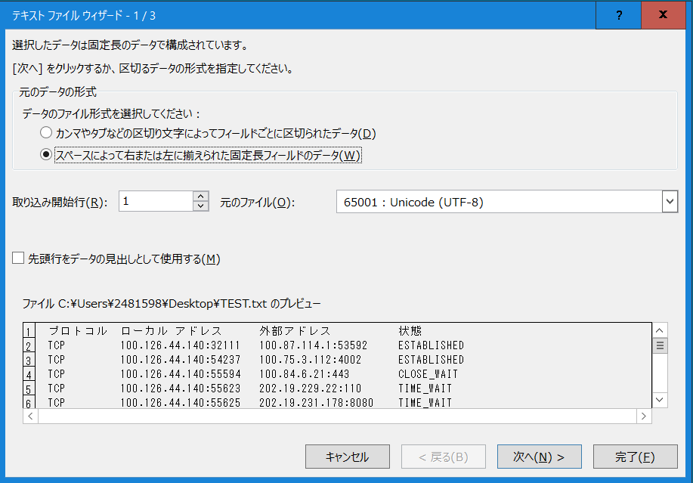
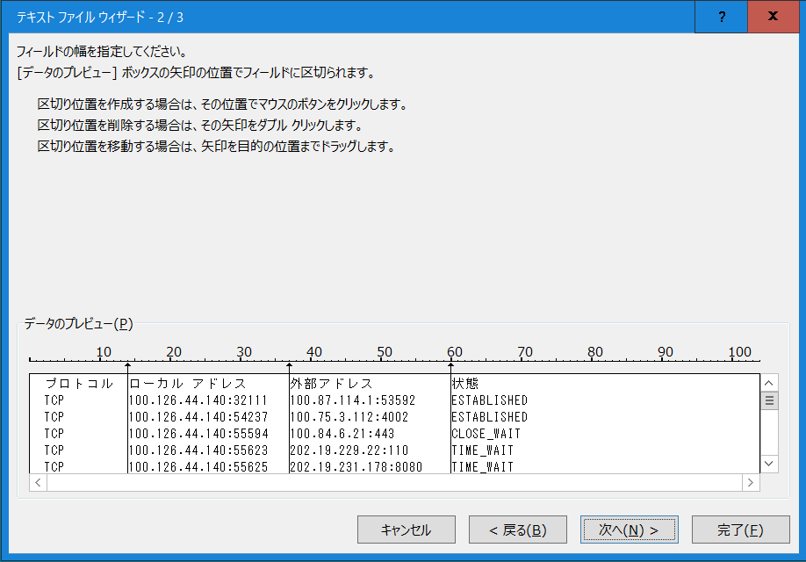
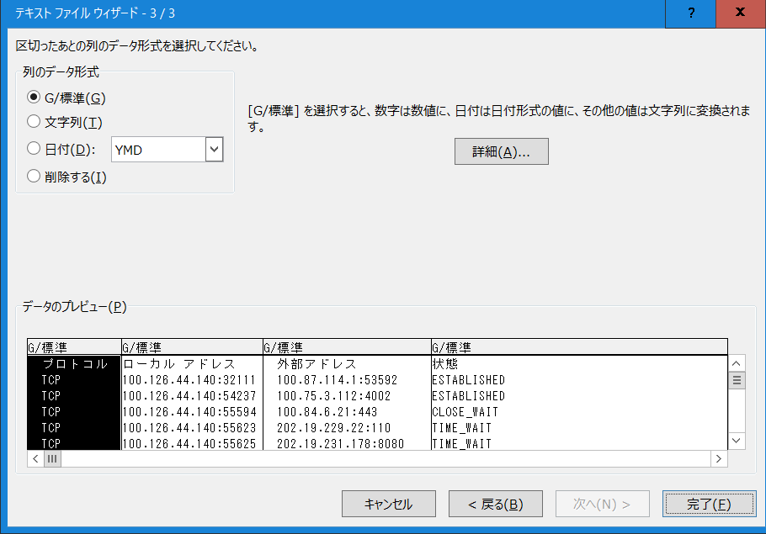

６．「データの取り込み」最後の選択肢で「新規ワークシート」を選択する。
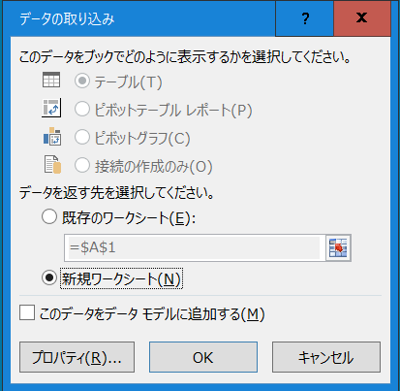

７．「新しいワークシート」から「外部アドレス」のアドレスだけをコピーして「結果情報シート」に張り付ける。
